TAS Sonuç
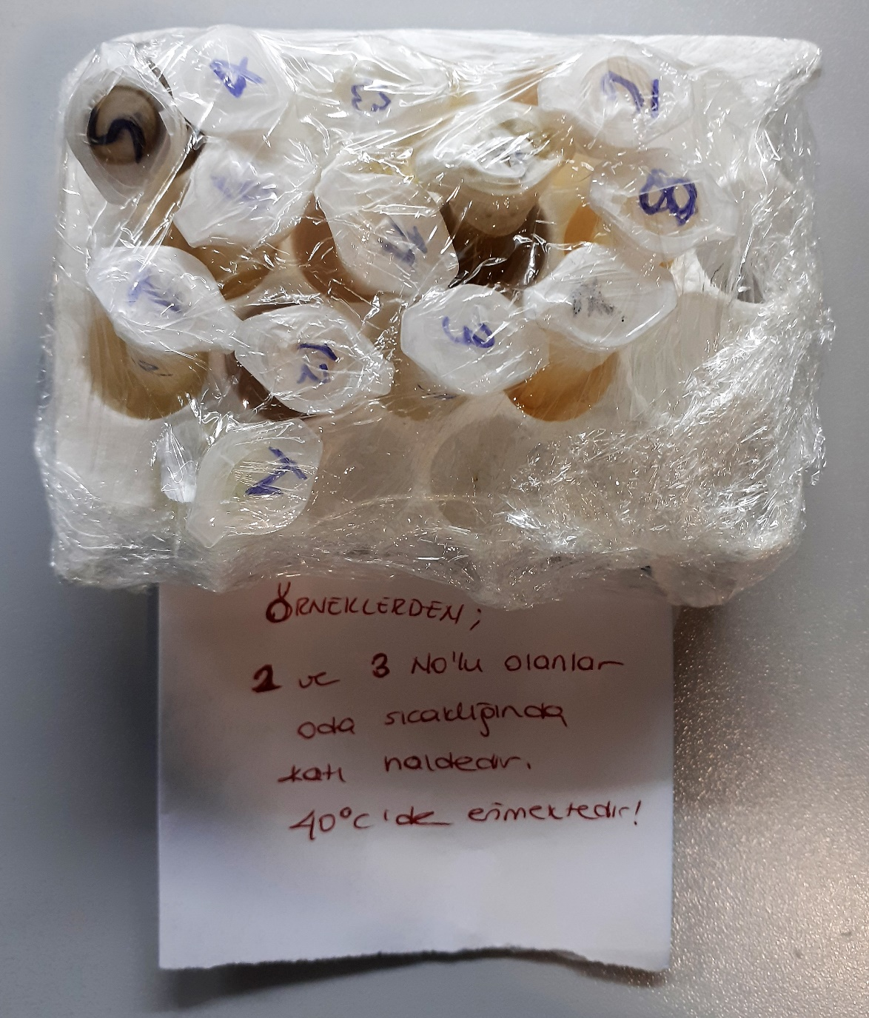
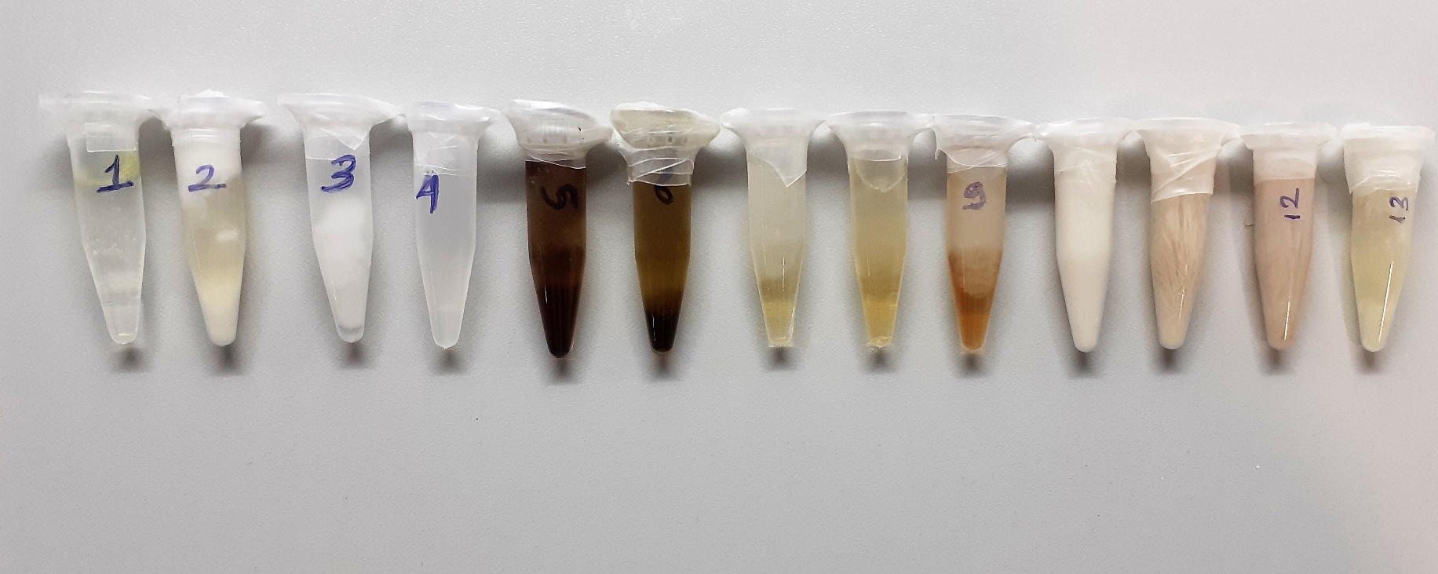
Numune Adı | TAS(mmol/L)
1 | 0.2
2 | 2.79 | Bu çalışmada "Relassay" marka kitler kullanılmıştır.
3 | 0.94 | Kullanılan cihaz: Mindray marka BS300 model tam otomatik biyokimya cihazı
4 | 1.91 | TAS: Total Antıoxıdant Status
5 | 3.9
6 | 3.46
7 | 0.74
8 | 1.68
9 | 3.5
10 | 3.64
11 | 1.9
12 | 3.52
13 | 2.04

